Sheet1
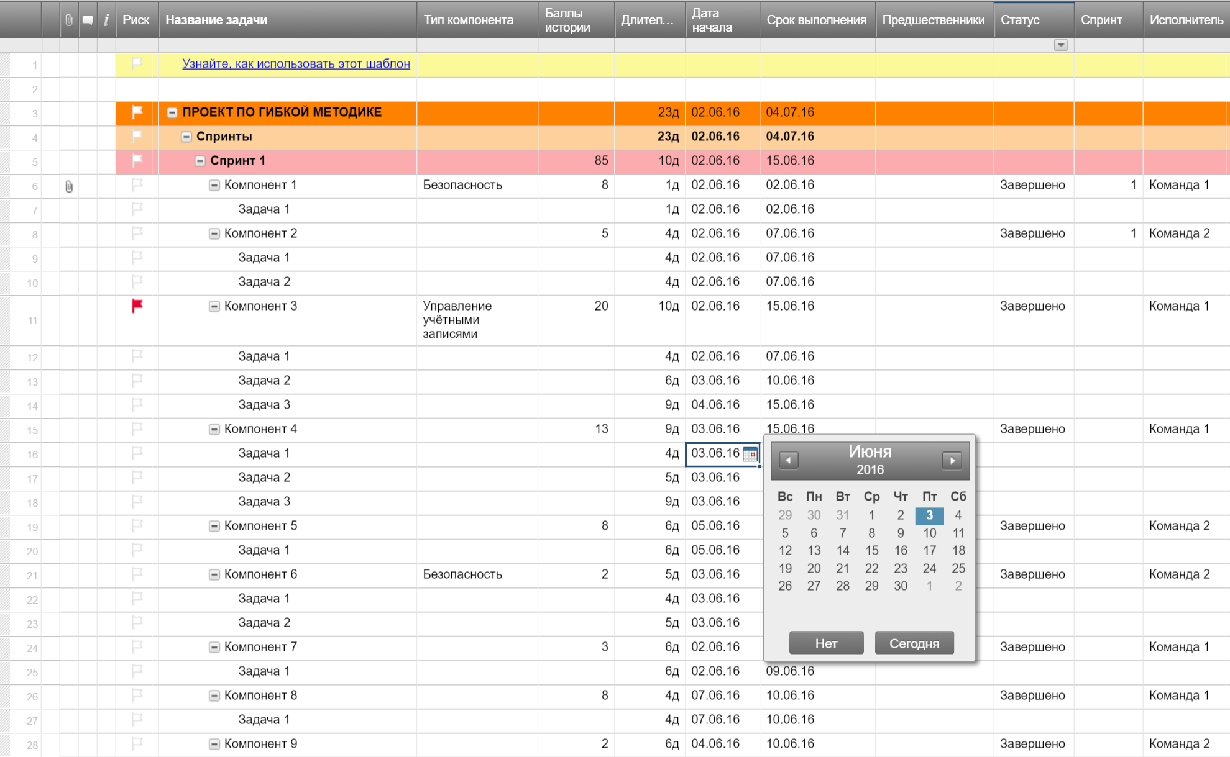
План проекта при гибкой методике разработки

Название проекта | Выпуск продукта
Менеджер проекта | Александр В.
Конечный результат проекта
Область охвата

Дата начала | 2016-09-03
Срок выполнения | 2016-10-05
Общий прогресс | 20%

Название задачи | Ответственное лицо | Дата начала | Срок выполнения | Дни | Статус
Спринт 1 | Александр | 2016-09-03 | 2016-09-13 | 10 | Завершено
Задача 1 | Фёдор | 2016-09-03 | 2016-09-07 | 4 | Завершено
Задача 2 | Сергей | 2016-09-07 | 2016-09-12 | 5 | Завершено
Задача 3 | Сергей | 2016-09-09 | 2016-09-13 | 4 | Просрочено
Спринт 2 | Сергей | 2016-09-16 | 2016-09-24 | 8 | Выполняется
Задача 4 | Александр | 2016-09-16 | 2016-09-17 | 1 | Выполняется
Задача 5 | Фёдор | 2016-09-17 | 2016-09-21 | 4 | Не начато
Задача 6 | Наталия | 2016-09-22 | 2016-09-24 | 2 | Не начато
Спринт 3 | Наталия | 2016-09-25 | 2016-10-05 | 10 | Не начато
Задача 7 | Александр | 2016-09-25 | 2016-09-29 | 4 | Не начато
Задача 8 | Кирилл | 2016-09-24 | 2016-10-02 | 8 | Не начато
Задача 9 | Сергей | 2016-10-02 | 2016-10-05 | 3 | Не начато

Создайте план проекта при гибкой методике разработки в Smartsheet

